点検表（施設諸元）
点検表（施設諸元）
種別 | 道路標識 |  |  | 管理者 | 東北地方整備局 | 酒田河川国道事務所 |  | 酒田国道維持出張所 |  | 管理番号 | R7-156k707-上1
■位置情報
道路種別 | 一般国道（指定区間内 高規格以外） |  |  | 路線名 | 一般国道7号 |  |  |  |  | 上・下別 | 上り
所在地 | 山形県 | 酒田市 | 広野字興屋 |  |  |  |  |  |  | 距離標 (km) | 156.707
緯度 | 38.82943 |  | 経度 | 139.84576 |  | 備考 | 0
■構造情報
支柱形式 | 添架式 |  |  | 表面処理 形式 | その他 |  |  | 基礎形式 |  | 添架型
支柱基部 リブ形状 |  |  |  | 路面境界部 の状況 | その他 |  |  | 灯具種類 |  | 0
標識設置枚数 及び標識番号 | 無 |  |  | 標識板の 取付形式 | 固定式 | 0 | 0 | 標識板の落下 防止対策 |  | 無 | 0
ゆるみ止め 対策の有無 | 有（一部） | ワッシャー |  | 合いマーク | 今回実施（全部） | 標識板取付部ボルト |  | 制振装置 の有無 |  | 無 | 0
柱基部排水性 向上対策 | 該当無し | 0 |  | 設置年月 | 2007年 | 0月 |  | 備考 |  | 0
■設置環境情報
設置環境 | 一般部 |  | 海岸から の距離 | 5km～20km未満 |  | 融雪剤 散布区間 | 該当する |  |  | 風規制 実施区間 | 該当しない
防雪対策 実施区間 | 該当しない |  | センサス 年度 | H27 |  | センサス 区間番号 | 6300070290 |  |  | 交通量 | 22,861 | 台/24h
道路幅員 (ｍ) | 13.5 |  | 歩道幅員 (ｍ) | 3.5 |  | 緊急輸送道路 指定の有無 | 一次 |  |  | 通学路指定 の有無 | 無
■点検情報
点検種別 | 定期点検（中間） |  | 点検方法 | 近接目視 |  | 点検年月日 | 2020年 | 11月 | 6日 | 前回 点検年月日 | 2017年 | 12月 | 12日
点検員 (所属・氏名) | 株式会社パスコ |  |  | 齊藤 誠 |  | 備考 | 0

更新履歴 | 無 | 前回設置年月 | 0

 | 箇所図
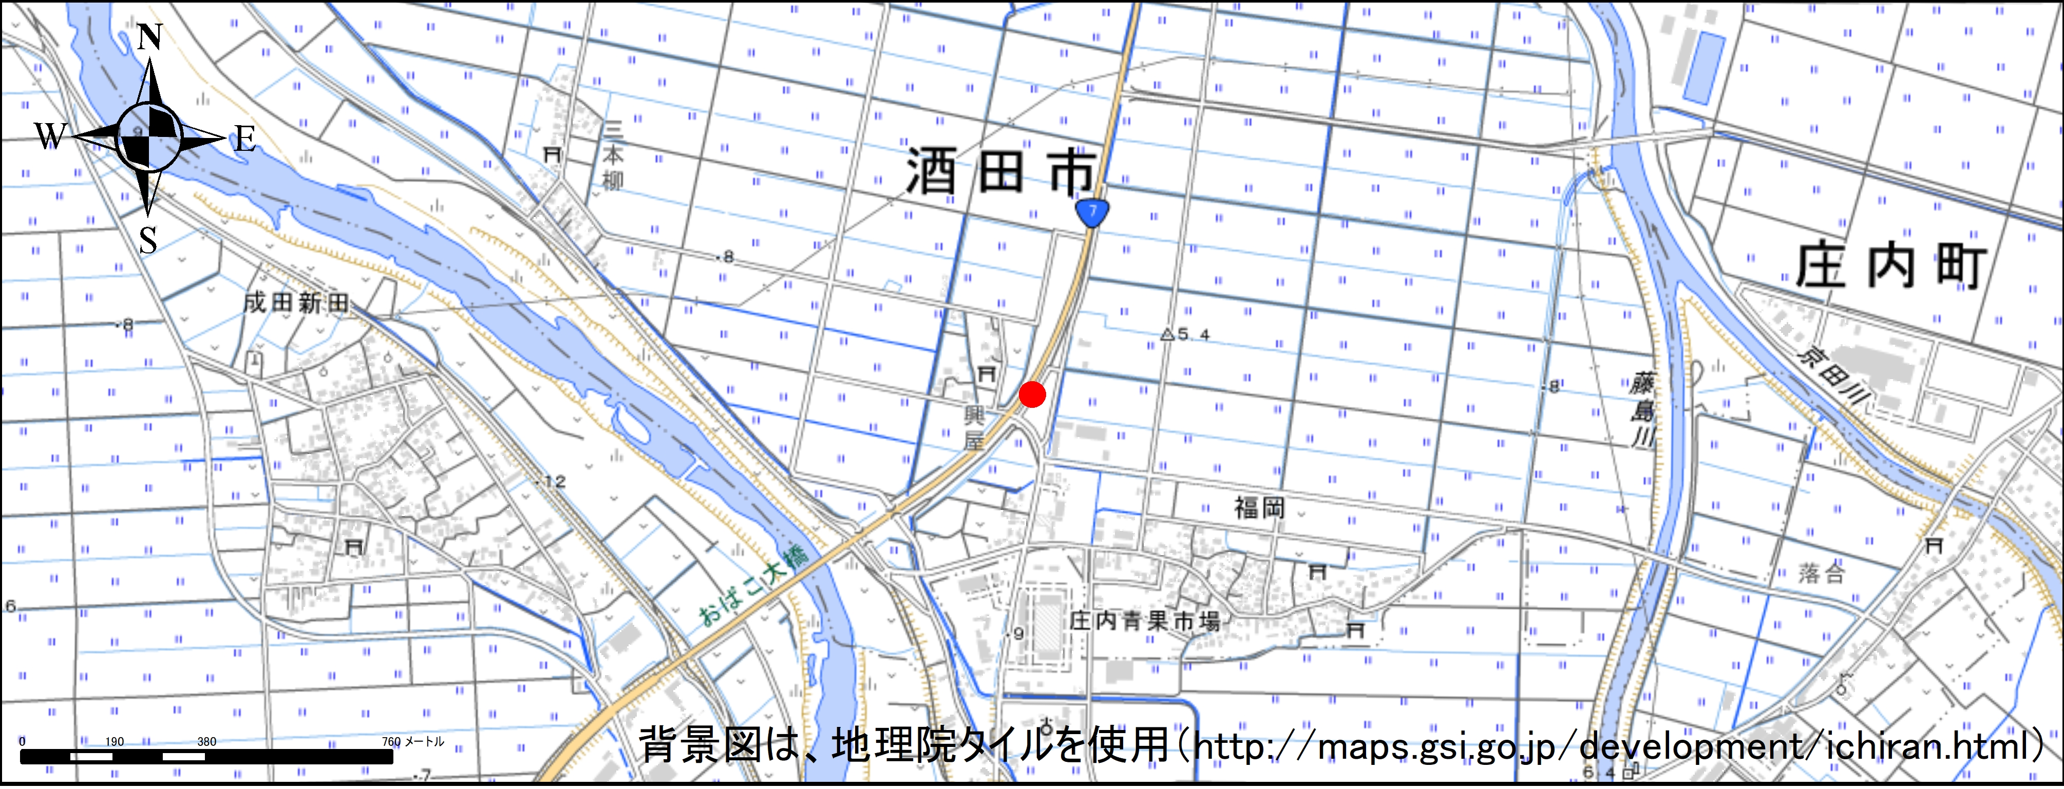

 | 全景 |  |  |  |  | 近景
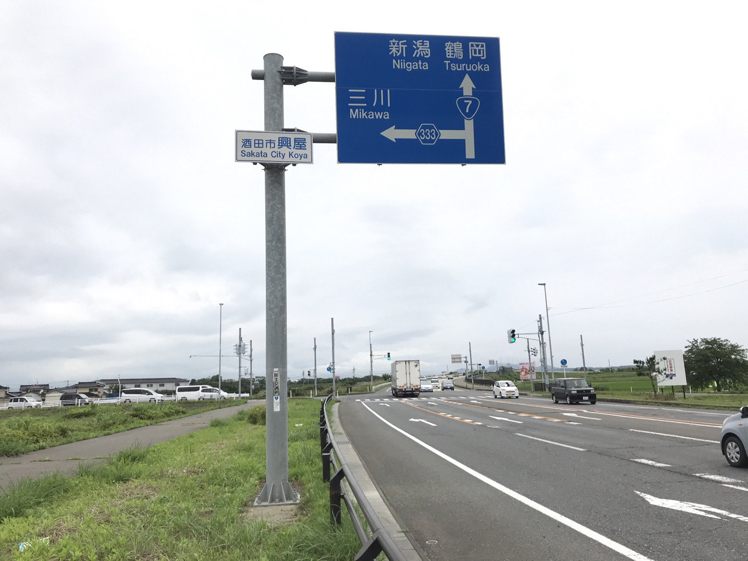
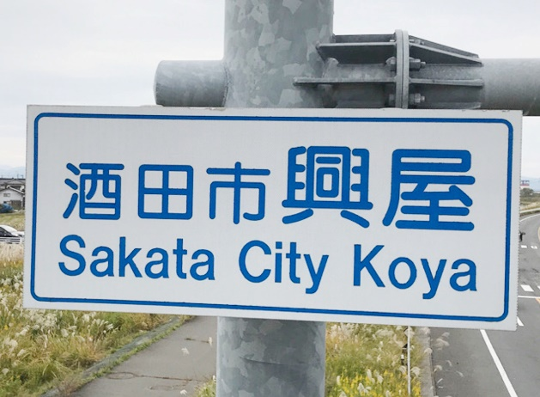

注１：緯度・経度については、世界測地系で10進法（度単位）、小数点以下5桁まで記入する。
注２：距離標、センサス（年度、区間、交通量）については、ある場合に記入する。

施設状況写真
施設状況および部位写真
（管理番号 | ： | R7-156k707-上1 |  |  | ） | 撮影年月日： |  | 2020-11-06
写真(ビデオ)番号 |  | ： |  | 1 | 写真(ビデオ)番号 | ： |  | 2
撮 影 部 位 |  | ： | 全景 |  | 撮 影 部 位 | ： | 標識板（表）
備 考 |  | ： |  |  | 備 考 | ：

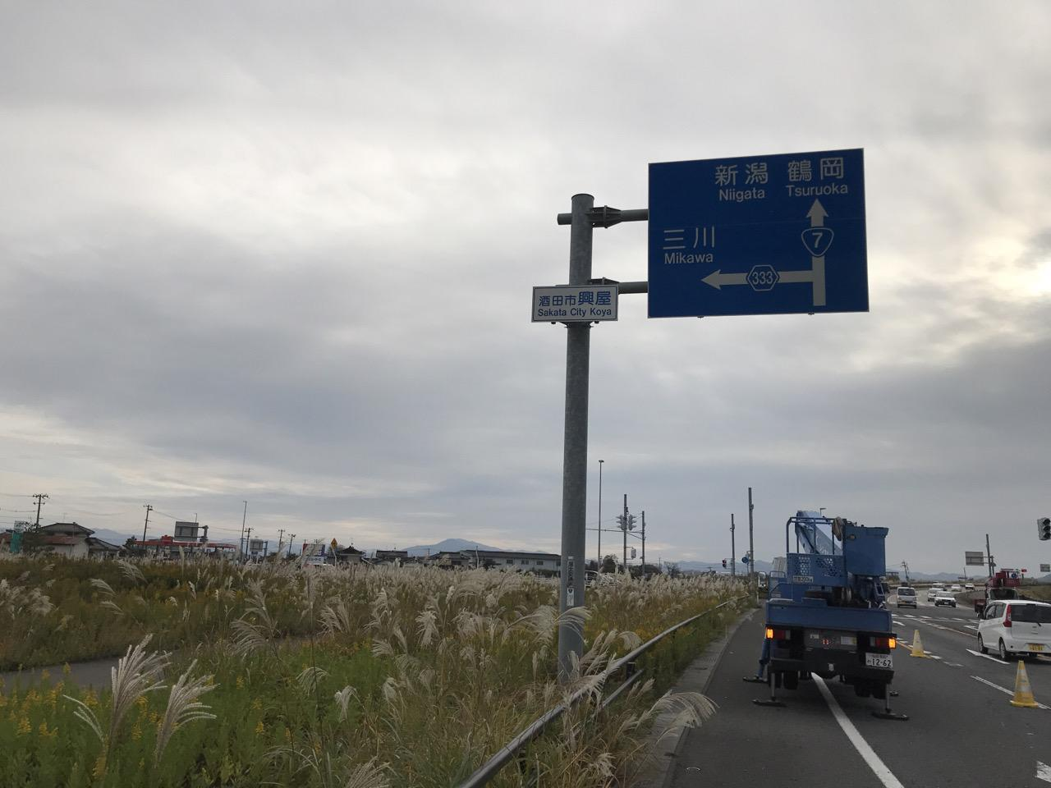
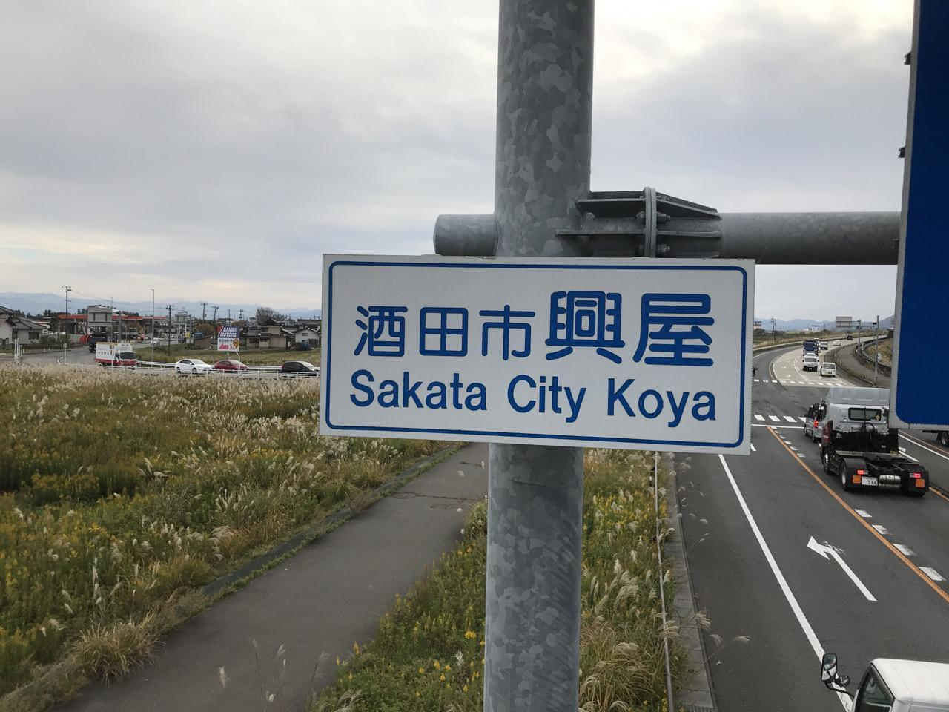

写真(ビデオ)番号 |  | ： |  | 3 | 写真(ビデオ)番号 | ： |  | 4
撮 影 部 位 |  | ： | 標識板（裏） |  | 撮 影 部 位 | ： | 標識板取付部
備 考 |  | ： |  |  | 備 考 | ：

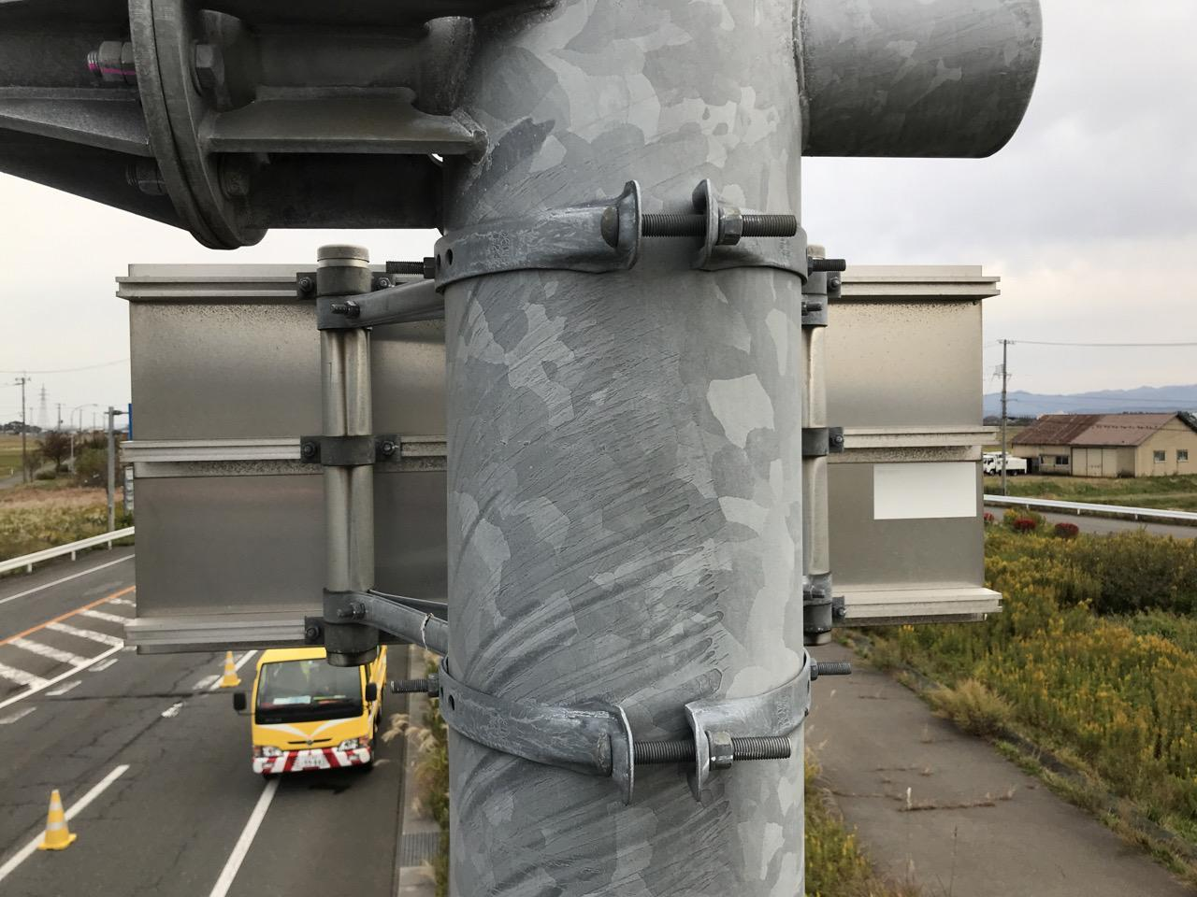
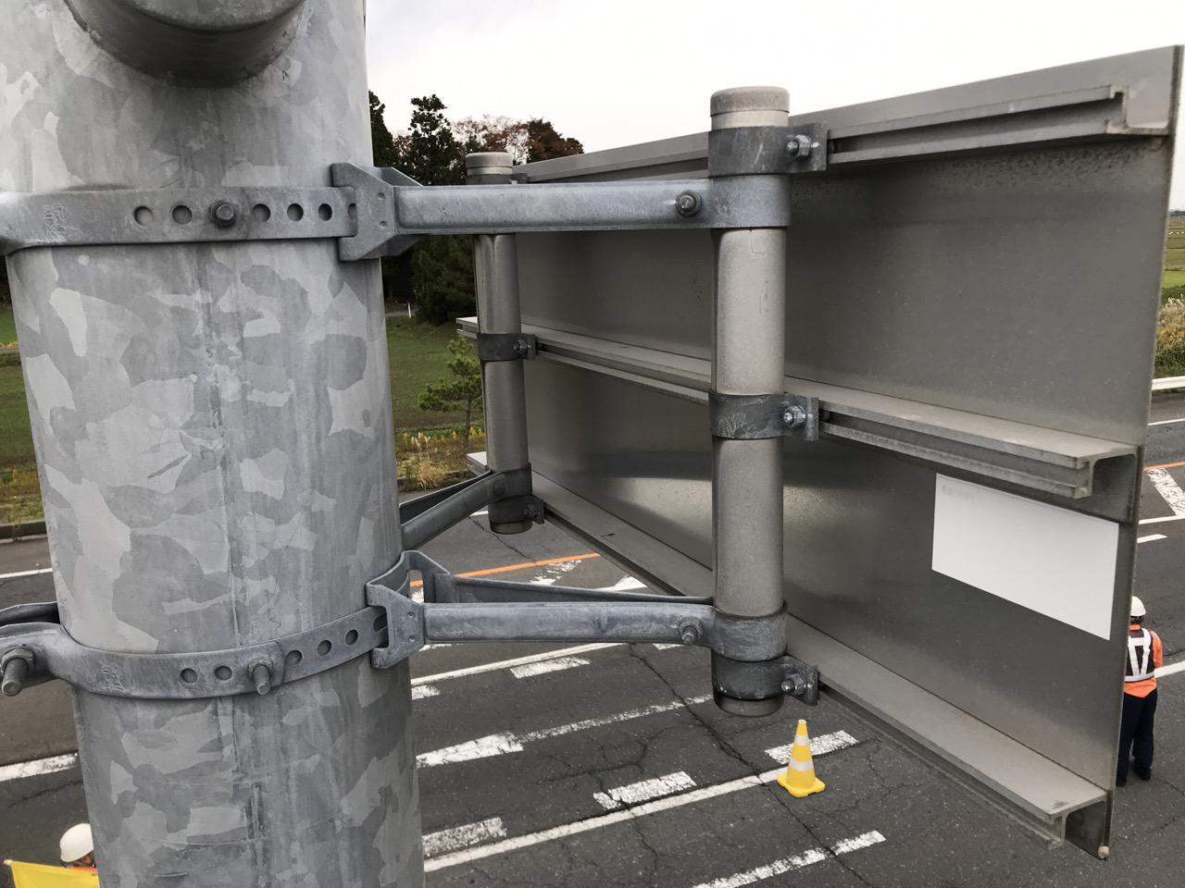

写真(ビデオ)番号 |  | ： |  | 5 | 写真(ビデオ)番号 | ： |  | 6
撮 影 部 位 |  | ： | ボルト増締め（標識板取付部） |  | 撮 影 部 位 | ： | 合いマーク（標識板取付部）
備 考 |  | ： |  |  | 備 考 | ：

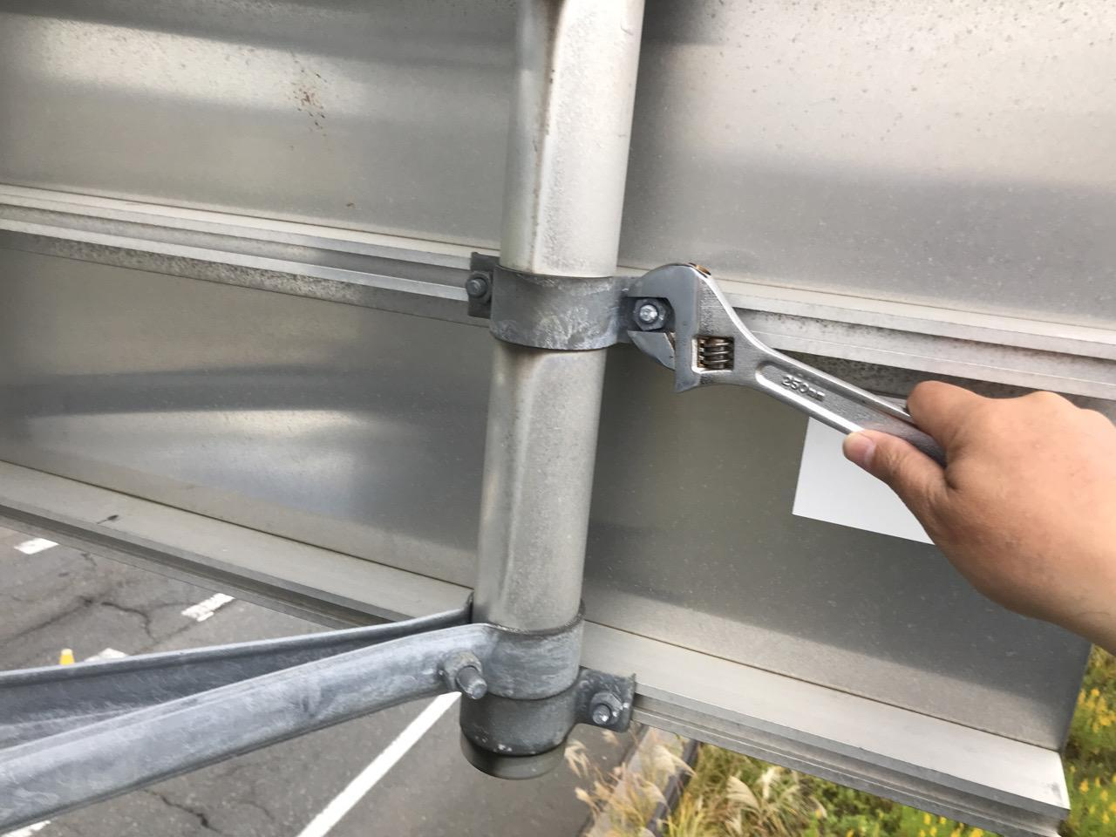
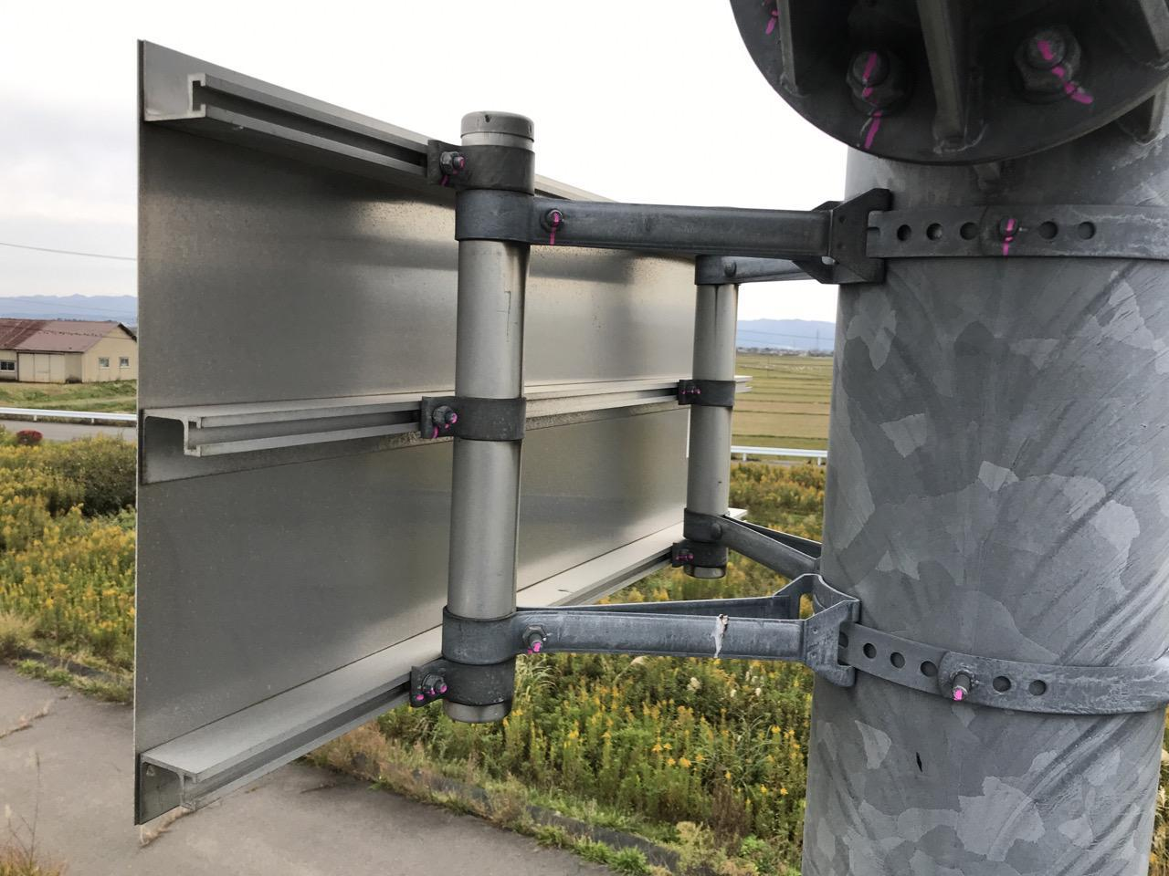

施設状況および部位写真
（管理番号 | ： | R7-156k707-上1 |  |  | ） | 撮影年月日： |  | 2020-11-06
写真(ビデオ)番号 |  | ： |  | 7 | 写真(ビデオ)番号 | ： |  | 8
撮 影 部 位 |  | ： | バンド部（共架型） |  | 撮 影 部 位 | ： | 諸元設置プレート
備 考 |  | ： |  |  | 備 考 | ：

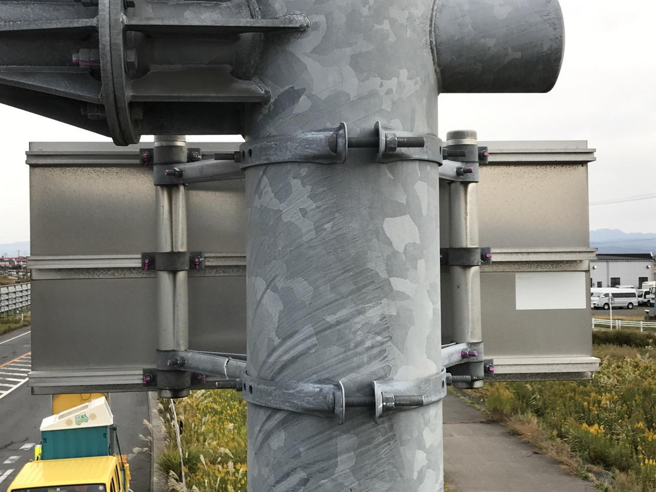
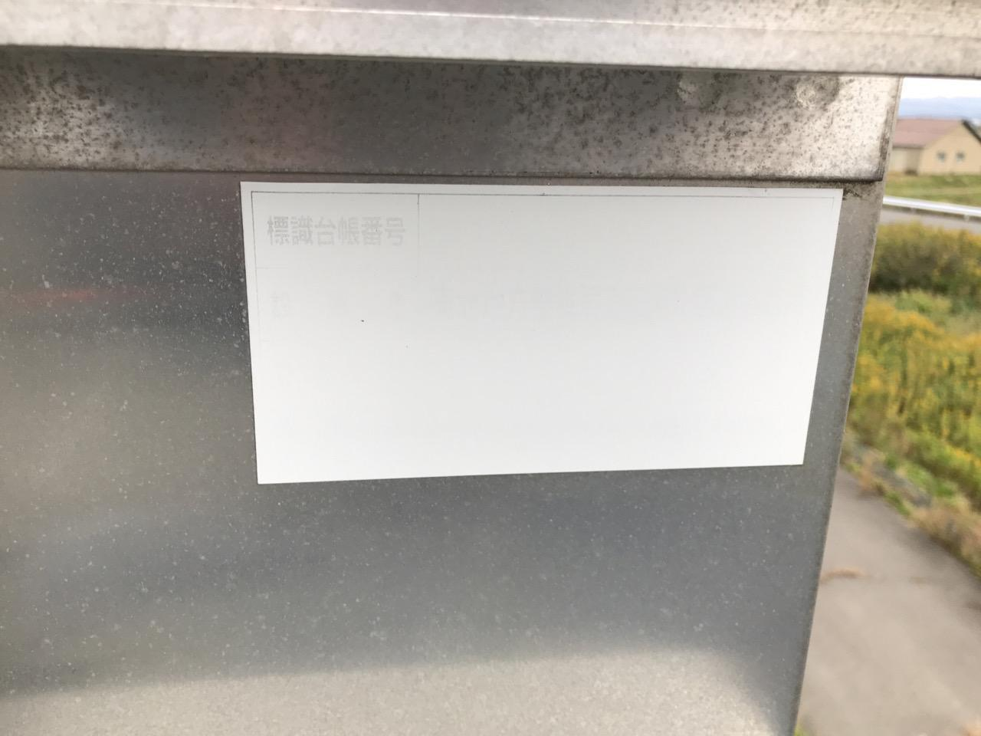

写真(ビデオ)番号 |  | ： |  | 9 | 写真(ビデオ)番号 | ： |  | 10
撮 影 部 位 |  | ： |  |  | 撮 影 部 位 | ：
備 考 |  | ： |  |  | 備 考 | ：



写真(ビデオ)番号 |  | ： |  | 11 | 写真(ビデオ)番号 | ： |  | 12
撮 影 部 位 |  | ： |  |  | 撮 影 部 位 | ：
備 考 |  | ： |  |  | 備 考 | ：

